Use_Case
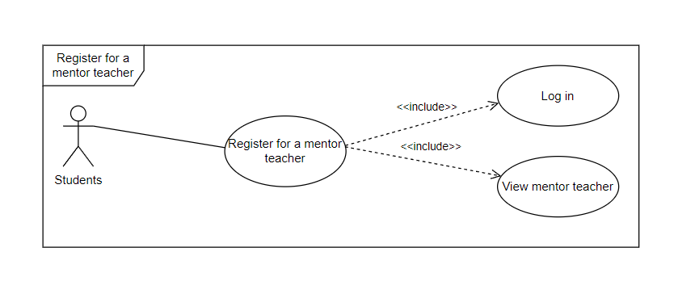
6.9.5 Register for a mentor teacher

Class_Diagram

6.9.5 Register for a mentor teacher

Sequence_Diagram
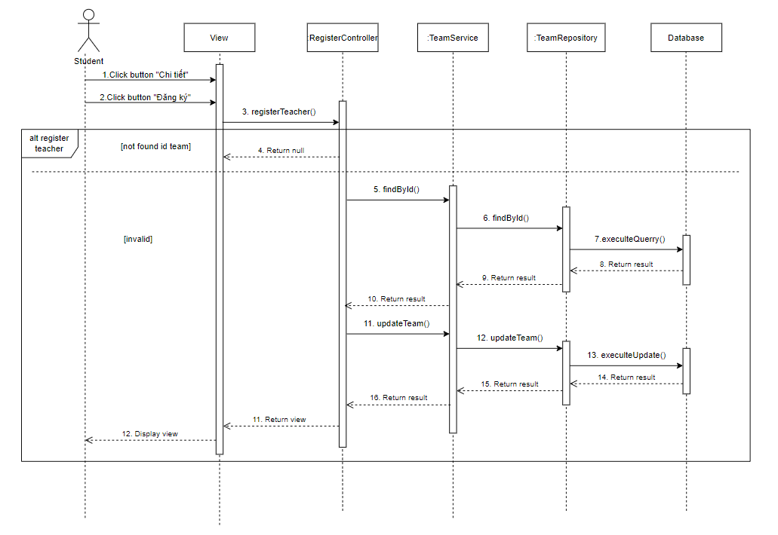
6.9.5 Register for a mentor teacher

